Sheet1
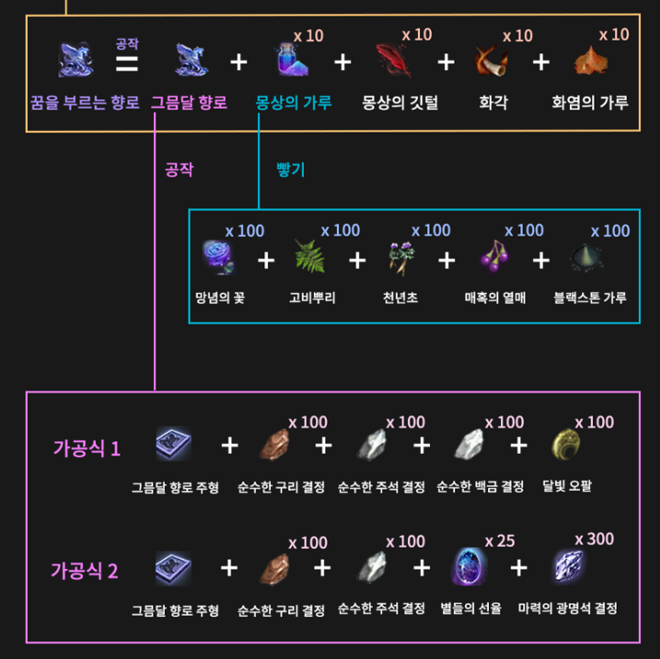
거래소 기준 비용(23.07.04기준) |  | 꿈결 1회 트라이 비용
그믐달 향로 주형 | 20000000 | 그믐달 향로 주형 | 1개 | 20000000
몽상의깃털 | 40000000 | 몽상의깃털 | 10개 | 400000000
화각 | 22500 | 화각 | 10개 | 225000
화염의 가루 | 13600 | 화염의 가루 | 10개 | 136000
천년초 | 118000 | 천년초 | 100개 | 11800000
매혹의 열매 | 276000 | 매혹의 열매 | 100개 | 27600000
블랙스톤가루 | 4000 | 블랙스톤가루 | 100개 | 400000
순수한 구리 결정 | 445000 | 순수한 구리 결정 | 100개 | 44500000
순수한 주석 결정 | 485000 | 순수한 주석 결정 | 100개 | 48500000
순수한 백금 결정 | 1470000 | 순수한 백금 결정 | 100개 | 147000000
달빛 오팔 | 1370000 | 달빛 오팔 | 100개 | 137000000
 |  | 총합 |  | 837161000

 |  | 추가 재료
 |  | 망념의 꽃 | 100개 | 말 판매 후 수급
 |  | 고비 뿌리 | 100개 | 퀘스트 수급

 |  |  |  |  | 조련 이벤트 2배 시 망념의 꽃 수급 개수
 |  | 6세대 말 거래소 | 1마리 평균 | 30000000 | 20개
 |  |  | 5마리 | 150000000 | 100개

 |  | 최종 총합 | 총합+말5마리 | 987161000

